关系图
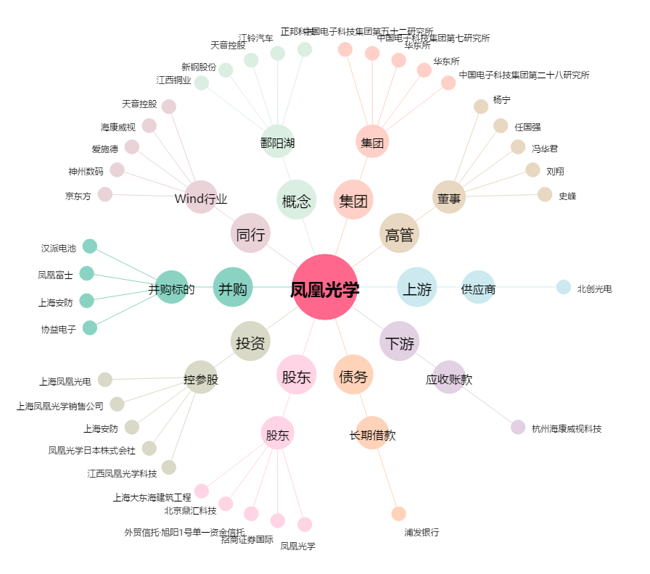
凤凰光学[600071.SH] - 关系概览图

